상품제안서
헤르티지 화이트머그 320ml | 상품코드: S37853

 |  |  |  |  |  |  | 02-713-8555 | www.synergygift.co.kr
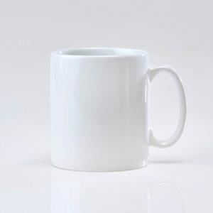

【상세/제작정보】 | <p><span style="font-size: 14pt;">※ 전사인쇄 별도 문의 바랍니다.</span></p><p>&nbsp;</p>

【인쇄/포장옵션】 | 실크 / 1p 무지케이스

【공급단가】 | 수량 | 100~ | 300~ | 500~ | 1,000~ | 3,000~
*VAT별도 | 단가 | 1,560원 | 1,530원 | 1,500원 | 1,440원 | 1,380원

【상품 URL】 | https://www.synergygift.co.kr:443/src/goods_detail.php?gdno=37853

